人口ピラミッド
人口ピラミッド（2020年、水戸市）
人口ピラミッド：「市町村別人口の推移（男女別、年齢各歳別、昭和50年～令和２年）」より必要な市町村・調査年のデータ（例では赤枠部分）を取得し、水色セルに貼り付けて御利用ください。
 |  |  |  |  |  |  |  |  | （例）水戸市の場合
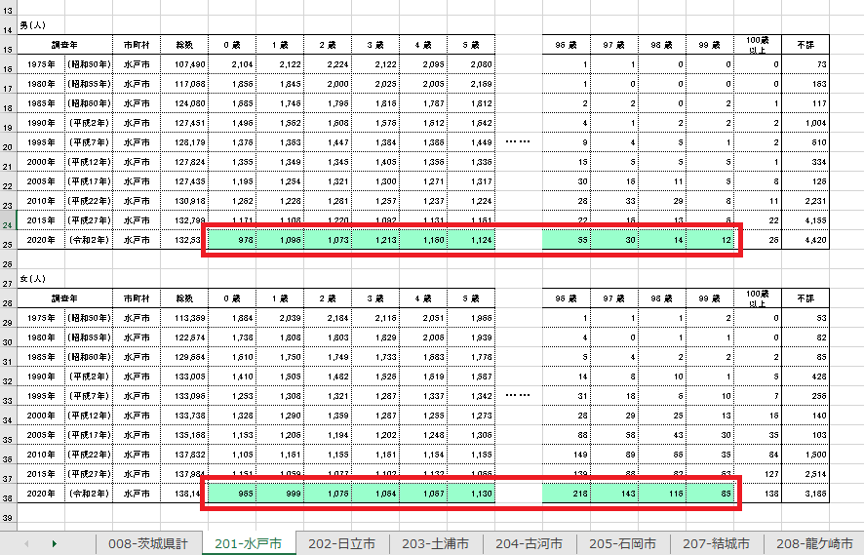

（人）

調査年 | 地域 | 性別 | 0 歳 | 1 歳 | 2 歳 | 3 歳 | 4 歳 | 5 歳 | 6 歳 | 7 歳 | 8 歳 | 9 歳 | 10 歳 | 11 歳 | 12 歳 | 13 歳 | 14 歳 | 15 歳 | 16 歳 | 17 歳 | 18 歳 | 19 歳 | 20 歳 | 21 歳 | 22 歳 | 23 歳 | 24 歳 | 25 歳 | 26 歳 | 27 歳 | 28 歳 | 29 歳 | 30 歳 | 31 歳 | 32 歳 | 33 歳 | 34 歳 | 35 歳 | 36 歳 | 37 歳 | 38 歳 | 39 歳 | 40 歳 | 41 歳 | 42 歳 | 43 歳 | 44 歳 | 45 歳 | 46 歳 | 47 歳 | 48 歳 | 49 歳 | 50 歳 | 51 歳 | 52 歳 | 53 歳 | 54 歳 | 55 歳 | 56 歳 | 57 歳 | 58 歳 | 59 歳 | 60 歳 | 61 歳 | 62 歳 | 63 歳 | 64 歳 | 65 歳 | 66 歳 | 67 歳 | 68 歳 | 69 歳 | 70 歳 | 71 歳 | 72 歳 | 73 歳 | 74 歳 | 75 歳 | 76 歳 | 77 歳 | 78 歳 | 79 歳 | 80 歳 | 81 歳 | 82 歳 | 83 歳 | 84 歳 | 85 歳 | 86 歳 | 87 歳 | 88 歳 | 89 歳 | 90 歳 | 91 歳 | 92 歳 | 93 歳 | 94 歳 | 95 歳 | 96 歳 | 97 歳 | 98 歳 | 99 歳 | 100歳 以上 | 不詳
2020年 | 水戸市 | 男 | 978 | 1096 | 1073 | 1213 | 1160 | 1124 | 1119 | 1166 | 1120 | 1164 | 1180 | 1238 | 1225 | 1221 | 1230 | 1250 | 1288 | 1306 | 1346 | 1266 | 1200 | 1126 | 1129 | 1234 | 1265 | 1217 | 1351 | 1312 | 1291 | 1303 | 1422 | 1484 | 1564 | 1526 | 1593 | 1585 | 1706 | 1650 | 1731 | 1703 | 1662 | 1720 | 1862 | 1920 | 2008 | 2052 | 2202 | 2265 | 2166 | 2093 | 2036 | 1996 | 1863 | 1994 | 1499 | 1792 | 1681 | 1614 | 1593 | 1564 | 1535 | 1554 | 1477 | 1436 | 1556 | 1596 | 1514 | 1586 | 1675 | 1605 | 1769 | 1817 | 1744 | 1721 | 1111 | 1148 | 1315 | 1295 | 1238 | 1237 | 1061 | 830 | 859 | 842 | 840 | 698 | 610 | 531 | 479 | 413 | 318 | 248 | 219 | 156 | 134 | 76 | 55 | 30 | 14 | 12 | 214 | 29631
2020年 | 水戸市 | 女 | 965 | 999 | 1076 | 1064 | 1067 | 1130 | 1065 | 1104 | 1114 | 1128 | 1105 | 1167 | 1095 | 1132 | 1167 | 1129 | 1214 | 1166 | 1223 | 1199 | 1209 | 1188 | 1217 | 1116 | 1155 | 1174 | 1200 | 1218 | 1316 | 1292 | 1338 | 1434 | 1484 | 1537 | 1503 | 1613 | 1641 | 1656 | 1694 | 1709 | 1727 | 1726 | 1779 | 1869 | 1924 | 1992 | 2052 | 2201 | 2116 | 2005 | 1947 | 1964 | 1878 | 1899 | 1505 | 1839 | 1707 | 1676 | 1599 | 1625 | 1588 | 1618 | 1483 | 1476 | 1664 | 1560 | 1586 | 1630 | 1897 | 1832 | 2014 | 2050 | 2093 | 1942 | 1264 | 1354 | 1632 | 1673 | 1515 | 1462 | 1400 | 1156 | 1251 | 1188 | 1170 | 1146 | 936 | 937 | 890 | 825 | 734 | 637 | 516 | 448 | 356 | 306 | 218 | 143 | 116 | 85 | 1392 | 25565

横軸の縮尺の変更方法
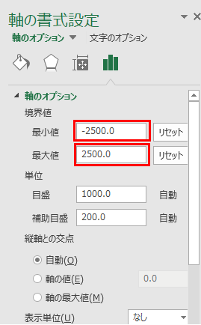
人口ピラミッドの横軸の縮尺の変更方法（操作画面はExcel2016のもの）
①横軸目盛の上で右クリックし、「軸の書式設定」を開く。 | ②「軸のオプション」の「境界線」の最小値・最大値に、
 | グラフで表示する最大値・最小値を入力する。
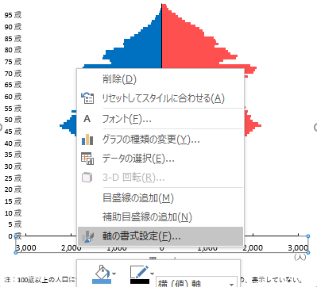
 | （例：1000人にする場合：最小値「-1000.0」、最大値「1000.0」）

